关系图
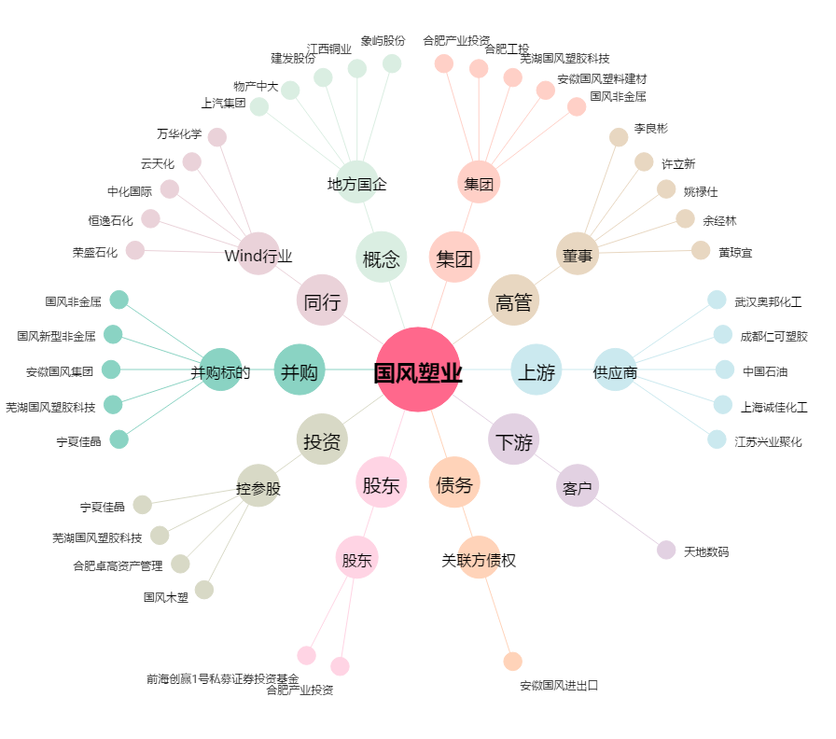
国风塑业[000859.SZ] - 关系概览图

